Zadání_1
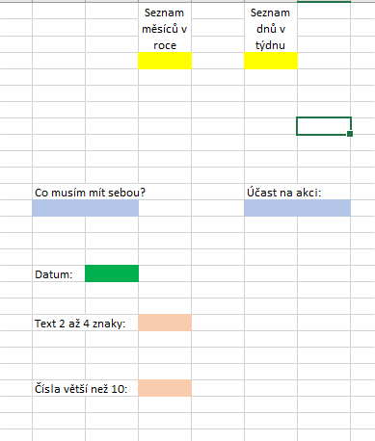
ÚKOLY: | viz přiložený obrázek
1. | Vytvořte rozbalovací seznamy do žlutých buněk, založte si vlastní zdroj dat.
2. | Vytvořte vlastní rozbalovací seznamy do modrých buněk. Vymyslete vlastní odpovědi, minimálně 2 pro seznamy.
3. | Vložte do zelené buňky datum odpovídající jenom letošnímu roku. Buňka musí mít formát Datum.
4. | Omezte vložení délky textu do světle oranžové buňky na počet znaků - minimálně 2 a maximálně 4 znaky.
5. | Do jiné oranžové buňky omezte vložení celých čísel pouze větších než 10
6. | Přidejte ke dvěma libovolným Ověřovacím pravidlům Zprávu při zadávání a Chybové hlášení.

